Cover


Quy trình hướng dẫn sử dụng Universal Text Search v8
Standard Operating Procedure: Using Universal Text Search v8
Tìm nội dung bên trong Excel, Word, PDF, HTML và văn bản thuần / Search inside Excel, Word, PDF, HTML and plain-text files

Mã tài liệu Document No. | SOP-UTS-001
Phiên bản Version | 8.0
Hiệu lực Effective date | 2026-10-15
Đối tượng Audience | Người dùng cuối (Windows 10/11) End users (Windows 10/11)
Đơn vị ban hành Owner | PharmApp • Nghiên Cứu Thuốc

Vai trò Role | Họ tên Name | Chữ ký Signature | Ngày Date
Soạn thảo Prepared by
Kiểm tra Reviewed by
Phê duyệt Approved by

© 2009-2026 • Pharma R&D Platforms • PharmApp • Discover • Design • Develop • Validate • Deliver
www.nghiencuuthuoc.com
Zalo: +84888999311
www.pharmapp.dev

Mục lục / Contents
1. Mục đích / Purpose
2. Phạm vi áp dụng / Scope
3. Thuật ngữ / Definitions
4. Yêu cầu hệ thống / Requirements
5. Giao diện chính / Main window
6. Quy trình thực hiện / Procedure
7. Định dạng tệp được hỗ trợ / Supported file types
8. Phím tắt / Keyboard shortcuts
9. Dữ liệu và quyền riêng tư / Data and privacy
10. Xử lý sự cố / Troubleshooting
11. Hỗ trợ / Support
12. Lịch sử sửa đổi / Revision history

5 Main window
5. Giao diện chính / Main window

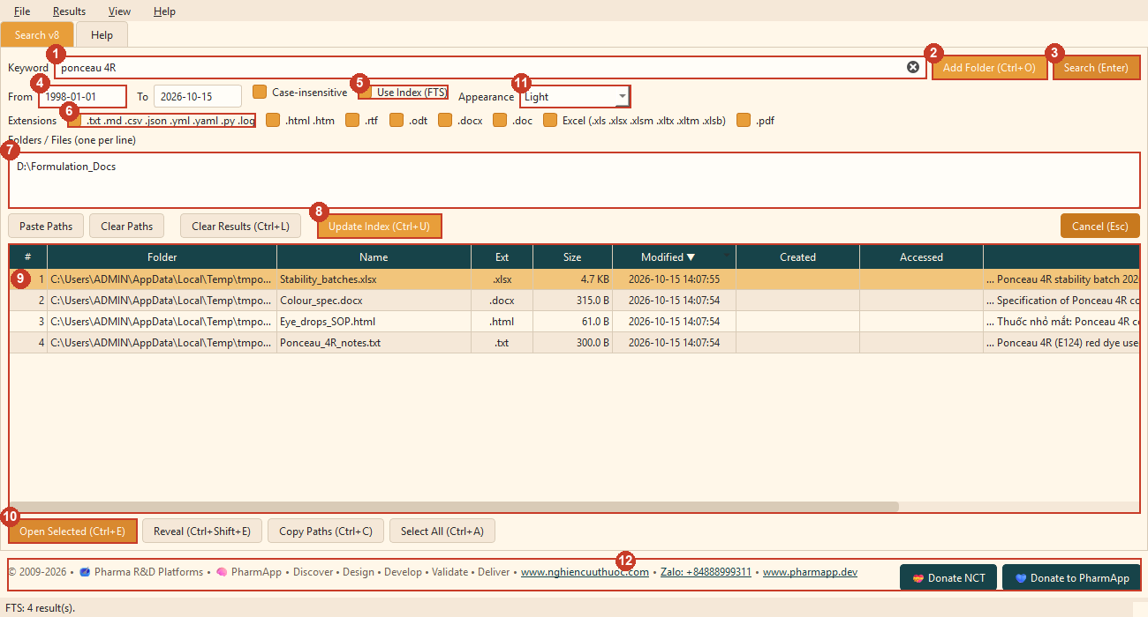

 | Hình 1 – Cửa sổ chính với các vùng được đánh số. / Figure 1 – Main window with numbered areas.

# | Vùng Area | Chức năng Function
1 | Từ khoá Keyword | Nhập từ/cụm từ cần tìm; nhấn Enter để tìm. Type the word/phrase to find; press Enter to search.
2 | Add Folder (Ctrl+O) | Thêm thư mục vào danh sách tìm kiếm. Add a folder to the search list.
3 | Search (Enter) | Bắt đầu tìm kiếm. Start the search.
4 | From / To | Lọc theo ngày sửa tệp, định dạng YYYY-MM-DD. Filter by file modified date, format YYYY-MM-DD.
5 | Use Index (FTS) | Bật: tìm bằng chỉ mục (nhanh). Tắt: quét trực tiếp. On: search with the index (fast). Off: live scan.
6 | Extensions | Chọn nhóm loại tệp cần tìm. Choose which file types to search.
7 | Folders / Files | Danh sách đường dẫn, mỗi dòng một đường dẫn. List of paths, one path per line.
8 | Update Index (Ctrl+U) | Đọc và lập chỉ mục các tệp mới/đã đổi. Read and index new/changed files.
9 | Bảng kết quả Results table | Danh sách tệp tìm thấy; bấm tiêu đề cột để sắp xếp. Files found; click a column header to sort.
10 | Open / Reveal / Copy / Select All | Các nút thao tác trên kết quả đã chọn. Buttons that act on the selected results.
11 | Appearance | Đổi giao diện màu ngay lập tức. Change the colour theme instantly.
12 | Chân trang Footer | Liên kết website, Zalo và nút Donate. Website and Zalo links and the Donate buttons.

